首頁半OK
 | 首頁參考香香
LOGO圖片要用超連結 |  | LOGO | 首頁 | 分類 | app下載 |  | 背景紐亮/暗 | 搜索含框 | 登錄圖案 | 浮動

 |  | 圖片輪播 ……

 |  | 最新更新 |  |  |  |  |  |  | 看更多紐

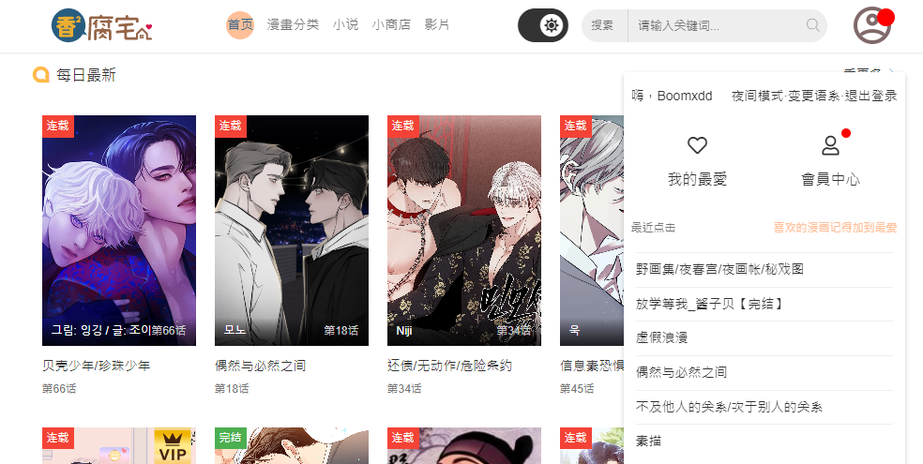
 |  | 圖 | 圖 |  |  | 圖 |  | 圖 |  | 裡面表格貼齊兩側

 |  | 字 | 字 |  |  | 字 |  | 字

 |  | logo公告 |  |  |  |  |  |  |  | 裡面表格貼齊兩側

 |  | 圖

 |  | 字

 |  | 排行榜 |  |  |  |  |  |  | 看更多紐 | 裡面表格貼齊兩側

 |  | 圖

 |  | 字

↑

 |  | 香香腐宅BoyLove 版权所有 联系邮箱：boylove.cc@gmail.com 本站仅为资讯平台，不存储、不制作任何图像，不承担任何由于内容的合法性及健康性所引起的争议和法律责任。

註冊OK
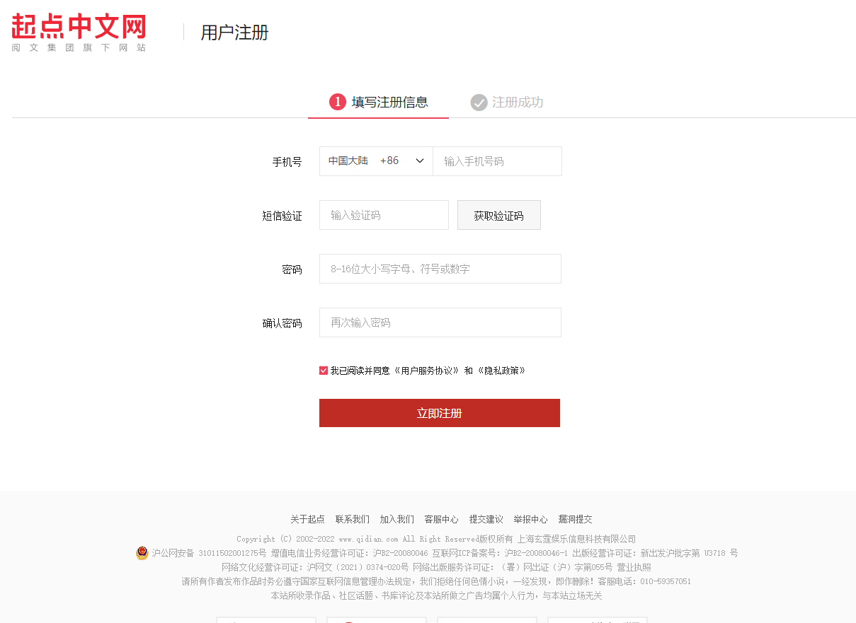
版面參考起點 | LOGO |  |  | |
內容是香香

 |  |  |  |  | 用戶註冊

 |  |  | 填寫註冊訊息 |  |  | 註冊成功

 |  |  | 帳號

 |  |  | 密碼

 |  |  | 確認密碼

 |  |  | 電子信箱

 |  |  | 驗證碼 |  |  | 驗證碼

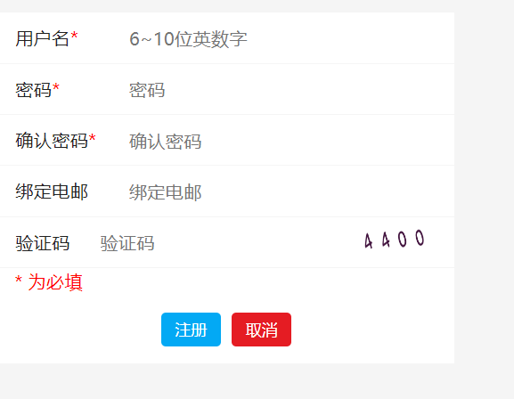

 |  |  |  | 立即註冊

 | 香香腐宅BoyLove 版权所有 联系邮箱：boylove.cc@gmail.com 本站仅为资讯平台，不存储、不制作任何图像，不承担任何由于内容的合法性及健康性所引起的争议和法律责任。

 | LOGO |  |  | |

 |  |  |  |  | 用戶註冊

 |  |  | 填寫註冊訊息 |  |  | 註冊成功

 |  | 您已成功加入會員，快去收藏喜歡的書吧！

 |  |  |  | 確定

 | 香香腐宅BoyLove 版权所有 联系邮箱：boylove.cc@gmail.com 本站仅为资讯平台，不存储、不制作任何图像，不承担任何由于内容的合法性及健康性所引起的争议和法律责任。

上傳檔案半OK
版面參考起點
內容是香香 | LOGO |  |  | 首頁 | 分類 | app下載 |  |  | 背景紐亮/暗 | 搜索含框 |  | 登錄圖案

 |  |  | 會員帳號

 | 讀者專區 |  |  |  |  |  | 作家專區

 | 修改暱稱 | 修改信箱 | 修改用戶名 | 修改密碼 | 更改頭像 | 歷史留言 | 注意事項 | 我的書架

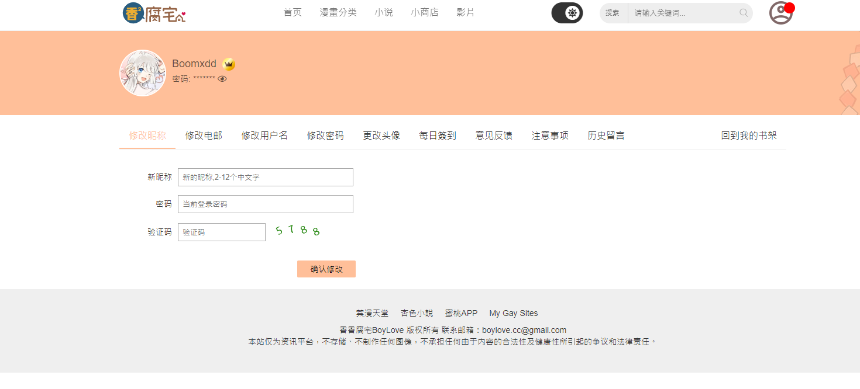

 | 香香腐宅BoyLove 版权所有 联系邮箱：boylove.cc@gmail.com 本站仅为资讯平台，不存储、不制作任何图像，不承担任何由于内容的合法性及健康性所引起的争议和法律责任。

 | LOGO |  |  | 首頁 | 分類 | app下載 |  |  | 背景紐亮/暗 | 搜索含框 |  | 登錄圖案

 |  |  | 會員帳號

 | 讀者專區 |  |  |  |  |  | 作家專區

 | 上傳列表 | 發表新文本

 | 圖
 |  |  |  |  | 書名 |  |  |  |  |  | 連載狀態
 |  |  |  |  | 作者
 |  |  |  |  | 最新章節
 |  |  |  |  | 標籤

 |  |  |  |  | 更新時間 |  |  |  |  |  | 修改 | 刪除

 | 圖
 |  |  |  |  | 書名 |  |  |  |  |  | 連載狀態
 |  |  |  |  | 作者
 |  |  |  |  | 最新章節
 |  |  |  |  | 標籤

 |  |  |  |  | 更新時間 |  |  |  |  |  | 修改 | 刪除

 |  |  |  | 1 | 2 | 3 | 4 | 5 | 下一頁

 | 香香腐宅BoyLove 版权所有 联系邮箱：boylove.cc@gmail.com 本站仅为资讯平台，不存储、不制作任何图像，不承担任何由于内容的合法性及健康性所引起的争议和法律责任。

會員登入OK
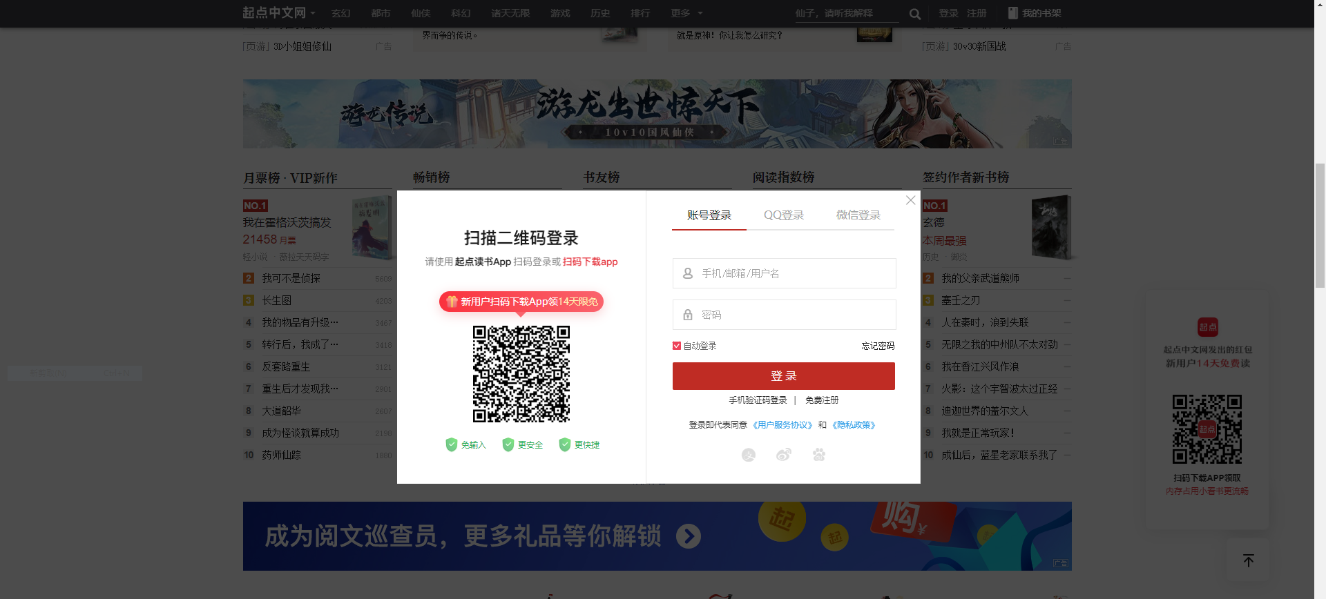
彈出式視窗
視窗出現方式參考晉江或起點但內容參考海棠 | LOGO | 首頁 | 分類 | app下載 |  | 背景紐亮/暗 | 搜索含框 | 登錄圖案

 | 圖片輪播 ……

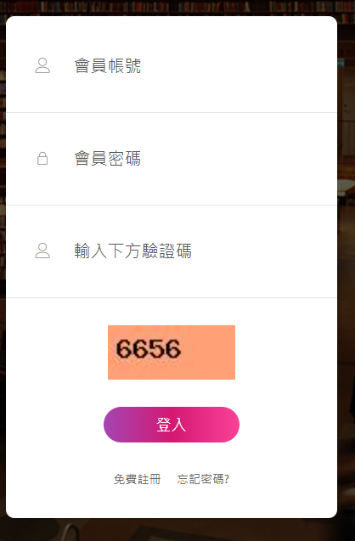

 | 每日最新 |  |  |  |  |  |  | 看更多紐 | 驗證碼待思考

 |  |  | 圖 | 輸入值(背景式提示會員帳號)
 | 圖 |  |  |  |  |  | 圖

 |  |  | 圖 | 輸入值(背景式提示會員密碼)
 | 字 |  |  |  |  |  | 字

 |  |  | 圖 | 輸入值(背景式提示驗證碼)

 |  |  |  | 驗證碼

 | logo公告 |  |  | 登入 |  |  |  | 看更多紐

 |  |  | 免費註冊 |  | 忘記密碼
 | 圖

 | 字

 | 排行榜 |  |  |  |  |  |  | 看更多紐

 | 圖

 | 字

 | 香香腐宅BoyLove 版权所有 联系邮箱：boylove.cc@gmail.com 本站仅为资讯平台，不存储、不制作任何图像，不承担任何由于内容的合法性及健康性所引起的争议和法律责任。

最新更新 排行榜(版本2)
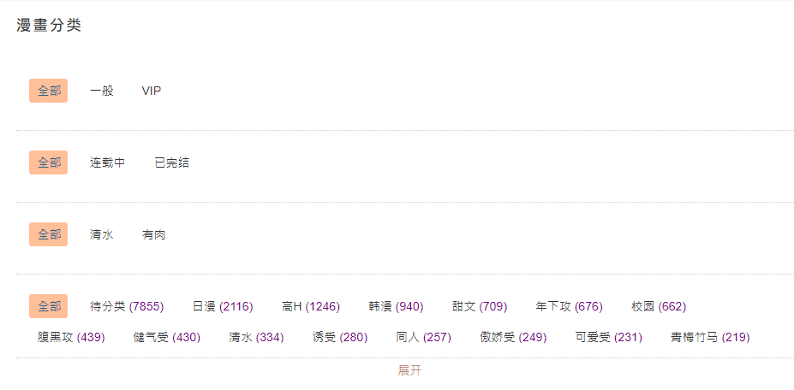
版面參考起點
內容是香香 | LOGO |  |  | 首頁 | 分類 | app下載 |  |  | 背景紐亮/暗 | 搜索含框 |  | 登錄圖案

 | 全部 | 連載中 | 已完結

 | 全部 | 分類
 |  |  |  |  |  | 展開

 | 全部 | 最新更新 | 日排行 | 周排行 | 月排行 | 收藏數

 | 圖
 |  |  |  |  | 書名 |  |  |  |  |  | 連載狀態
 |  |  |  |  | 作者
 |  |  |  |  | 最新章節
 |  |  |  |  | 標籤

 |  |  |  |  | 更新時間 |  |  |  |  |  |  | 加入書架

 | 圖
 |  |  |  |  | 書名 |  |  |  |  |  | 連載狀態
 |  |  |  |  | 作者
 |  |  |  |  | 最新章節
 |  |  |  |  | 標籤

 |  |  |  |  | 更新時間 |  |  |  |  |  |  | 加入書架

 | 圖
 |  |  |  |  | 書名 |  |  |  |  |  | 連載狀態
 |  |  |  |  | 作者
 |  |  |  |  | 最新章節
 |  |  |  |  | 標籤

 |  |  |  |  | 更新時間 |  |  |  |  |  |  | 加入書架

 | 圖
 |  |  |  |  | 書名 |  |  |  |  |  | 連載狀態
 |  |  |  |  | 作者
 |  |  |  |  | 最新章節
 |  |  |  |  | 標籤

 |  |  |  |  | 更新時間 |  |  |  |  |  |  | 加入書架

 | 圖
 |  |  |  |  | 書名 |  |  |  |  |  | 連載狀態
 |  |  |  |  | 作者
 |  |  |  |  | 最新章節
 |  |  |  |  | 標籤

 |  |  |  |  | 更新時間 |  |  |  |  |  |  | 加入書架

 | 圖
 |  |  |  |  | 書名 |  |  |  |  |  | 連載狀態
 |  |  |  |  | 作者
 |  |  |  |  | 最新章節
 |  |  |  |  | 標籤

 |  |  |  |  | 更新時間 |  |  |  |  |  |  | 加入書架

 |  |  |  | 1 | 2 | 3 | 4 | 5 | 下一頁

 | 香香腐宅BoyLove 版权所有 联系邮箱：boylove.cc@gmail.com 本站仅为资讯平台，不存储、不制作任何图像，不承担任何由于内容的合法性及健康性所引起的争议和法律责任。

閱讀頁
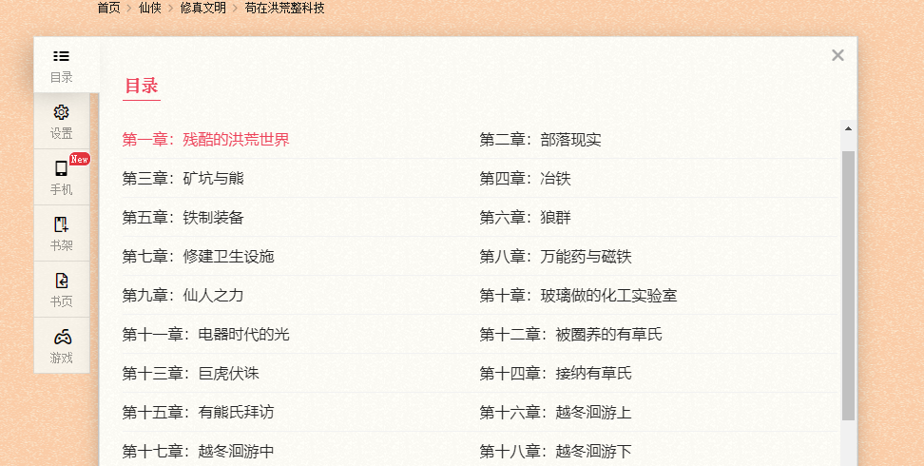
版面參考起點
內容是香香 | LOGO |  |  | 首頁 | 分類 | app下載 | 背景紐亮/暗 | 搜索含框 |  | 登錄圖案
 | ← 書名 作者

 | 目錄 |  | 章節
 | 上一章
 | 下一章

 |  |  | 上一章 |  |  | 第二章 | 下一章 |  |  |  | 第一章
 |  |  |  |  |  |  |  |  |  |  | 第二章
 |  |  |  |  |  |  |  |  |  |  | 第三章
 |  |  |  |  |  |  |  |  |  |  | 第二章
 |  |  |  |  |  |  |  |  |  |  | 第二章
 | 評論區

 |  | 說點什麼~
 |  |  |  |  |  |  |  |  | 發佈

 | 用戶圖 | 用戶名 |  |  |  |  |  |  | 留言時間
 |  | 內容

 |  |  |  |  |  |  |  | 回覆此留言 | 讚 | 倒讚

 | 用戶圖 | 用戶名 |  |  |  |  |  |  | 留言時間
 |  | 內容

 |  |  |  |  |  |  |  | 回覆此留言 | 讚 | 倒讚

 |  |  |  |  | 點擊加載更多

 | 香香腐宅BoyLove 版权所有 联系邮箱：boylove.cc@gmail.com 本站仅为资讯平台，不存储、不制作任何图像，不承担任何由于内容的合法性及健康性所引起的争议和法律责任。

書籍
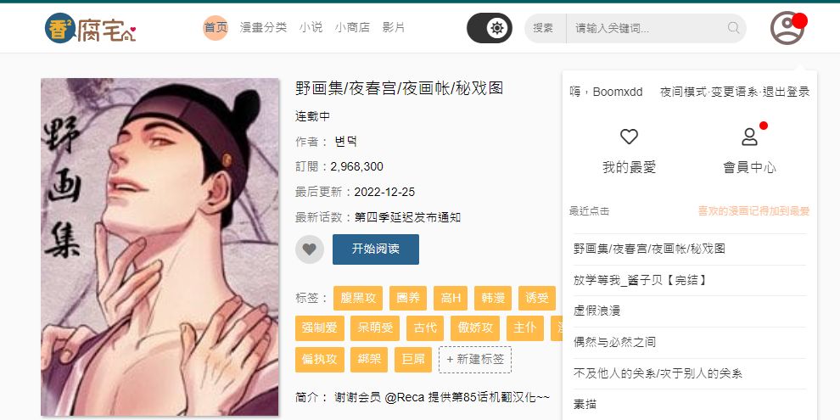
版面參考起點
內容是香香 | LOGO |  | 首頁 | 分類 | app下載 | 背景紐亮/暗 | 搜索含框 |  | 登錄圖案

 | 圖 |  |  | 書名
 |  |  |  | 連載中/已完結
 |  |  |  | 作者
 |  |  |  | 最新章節

 |  |  |  | 最後更新
 |  |  |  |  | 開始閱讀
 |  |  |  | 類別
 |  |  |  | 標籤
 |  |  |  | 簡介

 | 目錄 | 評論區

 | 第X章 |  |  | 第X章 |  | 第X章

 | 第X章 |  |  | 第X章 |  | 第X章

 | 第X章 |  |  | 第X章 |  | 第X章

 | 第X章 |  |  | 第X章 |  | 第X章

 | 第X章 |  |  | 第X章 |  | 第X章

 | 香香腐宅BoyLove 版权所有 联系邮箱：boylove.cc@gmail.com 本站仅为资讯平台，不存储、不制作任何图像，不承担任何由于内容的合法性及健康性所引起的争议和法律责任。

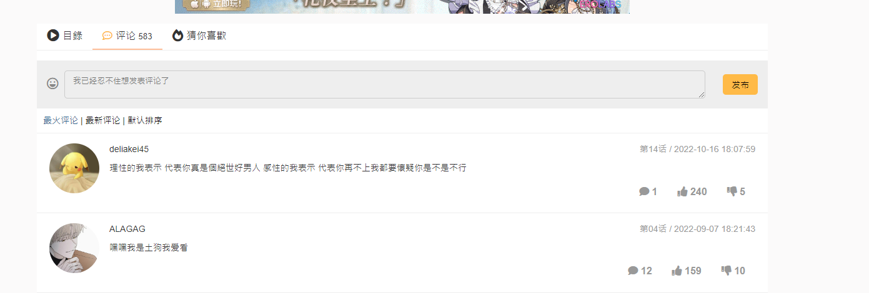

 | 目錄 | 評論區

 |  | 說點什麼~
 |  |  |  |  |  |  |  | 發佈

 | 用戶圖 | 用戶名 |  |  |  |  |  | 留言時間
 |  | 內容

 |  |  |  |  |  |  | 回覆此留言 | 讚 | 倒讚

 | 用戶圖 | 用戶名 |  |  |  |  |  | 留言時間
 |  | 內容

 |  |  |  |  |  |  | 回覆此留言 | 讚 | 倒讚

 |  |  |  | 點擊加載更多

